Worksheet
Изображение* | ID | Код | Артикул* | Название товара* | Цена, руб.* | Основной | Удаленный | В пути | 0 | Ваш заказ
Расходные материалы
Уплотнители для резьбы
Фум лента
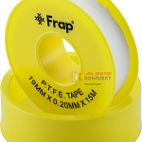 | 954116 | FRP-100587 | F809.12 | Лента ФУМ FRAP 12мм х 0.075мм х 8м (250/1000шт) | 15.80 руб. | >1000 | 0 | 0 | шт | 0
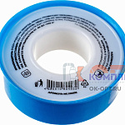 | 879528 | MAS-110022 |  | -Лента ФУМ (малая) 12 мм х 0,075 мм х 10 м MP | 30.58 руб. | 0 | 0 | 0 | шт | 0
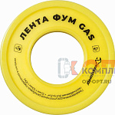 | 879529 | MAS-110023 |  | -Лента ФУМ GAS 12 мм х 0,1 мм х 10 м MP | 34.50 руб. | 0 | 0 | 0 | шт | 0
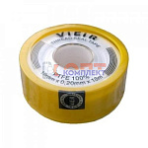 | 822724 | RAS-140003 | VR8098 | лента фум VR 16м*19мм*0,2мм (10/500шт) | 54.32 руб. | >50 | 0 | 0 | шт | 0
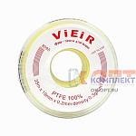 | 822725 | RAS-140004 | VR8095 | лента фум большая VR 35м*19мм*0,2мм (25/500шт) | 68.29 руб. | >100 | 0 | 0 | шт | 0
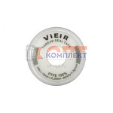 | 822726 | RAS-140005 | VR8096 | лента фум большая VR 16м*19мм*0,25мм Lux (10/500шт) | 90.02 руб. | >100 | 0 | 0 | шт | 0
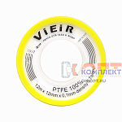 | 823085 | RAS-140006 | VR8097 | лента фум для газа и воды VR 12м*12мм*0,1мм (10/1000шт) | 32.59 руб. | >25 | 0 | 0 | шт | 0
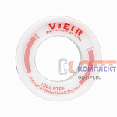 | 827050 | RAS-140020 | VR8099 | лента фум VIEIR 11м*12мм*0,075мм (10/500шт) | 17.07 руб. | >100 | 0 | 0 | шт | 0
 | 834145 | SMS-180419 | PT-1210 | Фум лента Solone 12mm*0.1mm*10m, 0.3g/cm (1/250/1000шт) | 22.30 руб. | 0 | 0 | 0 | шт | 0
 | 959682 | SMS-180420 | PT-1212 | Фум лента Solone 12mm*0.1mm*12m, 0.7g/cm (1/250/1000шт) | 50.79 руб. | >100 | 0 | 0 | шт | 0
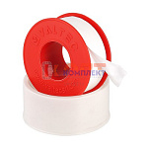 | 822720 | VLC-1314001 | VT.PTFE.0.121020 | Лента-ФУМ 12мм х 0,1мм х 20м VALTEC (100шт) | 101.00 руб. | >50 | 0 | 0 | шт | 0
 | 822721 | VLC-1314002 | VT.PTFE.0.191215 | Лента-ФУМ 19мм х 0,12мм х 15м VALTEC (70шт) | 118.00 руб. | 0 | >1000 | 0 | шт | 0
 | 822722 | VLC-1314003 | VT.PTFE.0.121010 | Лента-ФУМ 12мм х 0,1мм х 10м VALTEC (100шт) | 50.00 руб. | >500 | >5000 | 0 | шт | 0
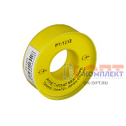 | 879329 | ZGR-000204 | PT-1212 (Zegor) | Фум лента для газа, длинна 12 метров, толщина 0,1 микрон, ширина 12 мм (1000шт) | 0.00 руб. | 0 | 0 | 0 | шт | 0
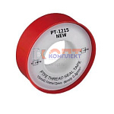 | 879330 | ZGR-000205 | PT-1215 (Zegor) | Фум лента для воды, длинна 15 метров, толщина 0,1 микрон, ширина 12 мм (1000шт) | 0.00 руб. | 0 | 0 | 0 | шт | 0
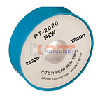 | 879331 | ZGR-000206 | PT-2020 (Zegor) | Фум лента для воды, длинна 20 метров, толщина 0,25 микрон, ширина 19 мм (250шт) | 0.00 руб. | 0 | 0 | 0 | шт | 0
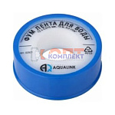 | 868606 | УТ000001499 |  | -лента фум 10м*12мм*0,075мм (10/250шт) | 15.36 руб. | 0 | 0 | 0 | шт | 0
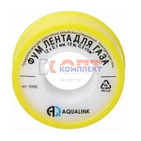 | 870291 | УТ000001610 |  | -лента фум для газа 12мм(10/250шт) | 18.56 руб. | 0 | 0 | 0 | шт | 0

